Total Iterations vs EoS
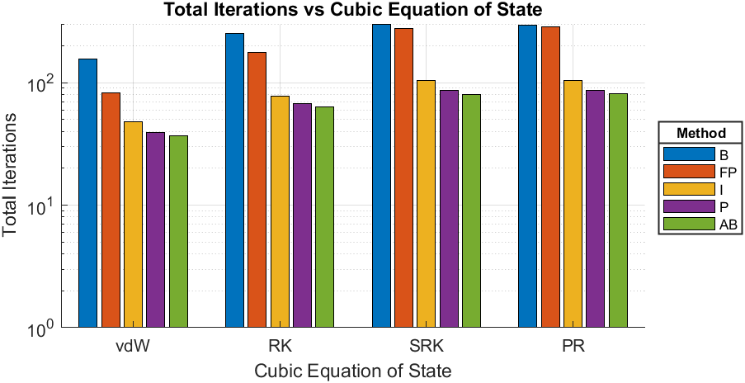
Compound | Carbon Dioxide
Triple Temperature [K] | 216.55
Close to Critical Temperature (CCT) [K] | 304.1
EoS | Calculated Triple Pressure [bar] | Calculated Pressure given CCT [bar] | Total Iterations-B | Total Iterations-FP | Total Iterations-I | Total Iterations-P | Total Iterations-AB
van der Waals | 16.1163 | 73.7348 | 155 | 83 | 48 | 39 | 37
Redlich-Kwong | 7.428 | 73.6973 | 252 | 177 | 77 | 67 | 63
Soave-Redlich-Kwong | 5.16938 | 73.6749 | 301 | 278 | 104 | 86 | 80
Peng-Robinson | 5.14326 | 73.6776 | 293 | 285 | 104 | 87 | 81

vdW - Iterations vs Psat
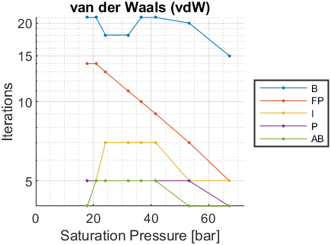
Psat [bar] | Tsat-B [K] | Iterations-B | Tsat-FP [K] | Iterations-FP | Tsat-I [K] | Iterations-I | Tsat-P [K] | Iterations-P | Tsat-AB [K] | Iterations-AB
5.18 | NaN | NaN | NaN | NaN | NaN | NaN | NaN | NaN | NaN | NaN
5.996 | NaN | NaN | NaN | NaN | NaN | NaN | NaN | NaN | NaN | NaN
7.357 | NaN | NaN | NaN | NaN | NaN | NaN | NaN | NaN | NaN | NaN
8.935 | NaN | NaN | NaN | NaN | NaN | NaN | NaN | NaN | NaN | NaN
10.75 | NaN | NaN | NaN | NaN | NaN | NaN | NaN | NaN | NaN | NaN
12.83 | NaN | NaN | NaN | NaN | NaN | NaN | NaN | NaN | NaN | NaN
15.19 | NaN | NaN | NaN | NaN | NaN | NaN | NaN | NaN | NaN | NaN
17.86 | 221.0478 | 21 | 221.0478 | 14 | 221.0478 | 5 | 221.0478 | 5 | 221.0478 | 4
20.85 | 228.1409 | 21 | 228.1408 | 14 | 228.1408 | 5 | 228.1409 | 5 | 228.1409 | 5
24.19 | 235.3285 | 18 | 235.3285 | 13 | 235.3285 | 7 | 235.3285 | 5 | 235.3285 | 5
32.03 | 250.0188 | 18 | 250.0188 | 11 | 250.0188 | 7 | 250.0188 | 5 | 250.0188 | 5
36.59 | 257.5362 | 21 | 257.5362 | 10 | 257.5362 | 7 | 257.5362 | 5 | 257.5362 | 5
41.6 | 265.1493 | 21 | 265.1493 | 9 | 265.1493 | 7 | 265.1493 | 5 | 265.1493 | 5
53.15 | 280.765 | 20 | 280.7649 | 7 | 280.7649 | 5 | 280.7649 | 5 | 280.7649 | 4
67.1 | 297.0651 | 15 | 297.0651 | 5 | 297.0651 | 5 | 297.0651 | 4 | 297.0651 | 4

RK - Iterations vs Psat
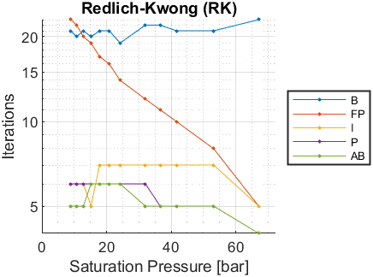
Psat [bar] | Tsat-B [K] | Iterations-B | Tsat-FP [K] | Iterations-FP | Tsat-I [K] | Iterations-I | Tsat-P [K] | Iterations-P | Tsat-AB [K] | Iterations-AB
5.18 | NaN | NaN | NaN | NaN | NaN | NaN | NaN | NaN | NaN | NaN
5.996 | NaN | NaN | NaN | NaN | NaN | NaN | NaN | NaN | NaN | NaN
7.357 | NaN | NaN | NaN | NaN | NaN | NaN | NaN | NaN | NaN | NaN
8.935 | 221.528 | 21 | 221.528 | 23 | 221.528 | 6 | 221.5281 | 6 | 221.5281 | 5
10.75 | 226.7846 | 20 | 226.7846 | 22 | 226.7846 | 6 | 226.7847 | 6 | 226.7846 | 5
12.83 | 232.0873 | 21 | 232.0873 | 20 | 232.0873 | 6 | 232.0873 | 6 | 232.0873 | 5
15.19 | 237.4188 | 20 | 237.4188 | 19 | 237.4188 | 5 | 237.4188 | 6 | 237.4188 | 6
17.86 | 242.796 | 21 | 242.796 | 17 | 242.796 | 7 | 242.796 | 6 | 242.796 | 6
20.85 | 248.1953 | 21 | 248.1953 | 16 | 248.1953 | 7 | 248.1953 | 6 | 248.1953 | 6
24.19 | 253.6316 | 19 | 253.6316 | 14 | 253.6316 | 7 | 253.6316 | 6 | 253.6316 | 6
32.03 | 264.6389 | 22 | 264.6389 | 12 | 264.6389 | 7 | 264.6389 | 6 | 264.6389 | 5
36.59 | 270.2209 | 22 | 270.2209 | 11 | 270.2209 | 7 | 270.2209 | 5 | 270.2209 | 5
41.6 | 275.8416 | 21 | 275.8416 | 10 | 275.8416 | 7 | 275.8416 | 5 | 275.8416 | 5
53.15 | 287.2734 | 21 | 287.2734 | 8 | 287.2734 | 7 | 287.2734 | 5 | 287.2734 | 5
67.1 | 299.0747 | 23 | 299.0747 | 5 | 299.0747 | 5 | 299.0747 | 4 | 299.0747 | 4

SRK - Iterations vs Psat
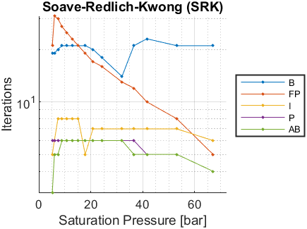
Psat [bar] | Tsat-B [K] | Iterations-B | Tsat-FP [K] | Iterations-FP | Tsat-I [K] | Iterations-I | Tsat-P [K] | Iterations-P | Tsat-AB [K] | Iterations-AB
5.18 | 216.5973 | 19 | 216.5972 | 21 | 216.5972 | 5 | 216.5972 | 6 | 216.5972 | 3
5.996 | 220.0242 | 19 | 220.0242 | 31 | 220.0242 | 6 | 220.0242 | 6 | 220.0242 | 5
7.357 | 225.0226 | 20 | 225.0226 | 30 | 225.0226 | 8 | 225.0226 | 6 | 225.0226 | 5
8.935 | 230.0076 | 21 | 230.0076 | 27 | 230.0076 | 8 | 230.0076 | 6 | 230.0076 | 6
10.75 | 234.9807 | 21 | 234.9807 | 25 | 234.9807 | 8 | 234.9807 | 6 | 234.9807 | 6
12.83 | 239.9592 | 21 | 239.9592 | 23 | 239.9592 | 8 | 239.9592 | 6 | 239.9592 | 6
15.19 | 244.927 | 21 | 244.927 | 21 | 244.927 | 8 | 244.927 | 6 | 244.927 | 6
17.86 | 249.8999 | 21 | 249.8999 | 19 | 249.8999 | 5 | 249.8999 | 6 | 249.8999 | 6
20.85 | 254.8554 | 20 | 254.8554 | 17 | 254.8554 | 7 | 254.8554 | 6 | 254.8554 | 6
24.19 | 259.8083 | 18 | 259.8083 | 16 | 259.8083 | 7 | 259.8083 | 6 | 259.8083 | 6
32.03 | 269.7244 | 14 | 269.7244 | 13 | 269.7244 | 7 | 269.7244 | 6 | 269.7244 | 6
36.59 | 274.6978 | 21 | 274.6978 | 12 | 274.6978 | 7 | 274.6978 | 6 | 274.6978 | 5
41.6 | 279.6683 | 23 | 279.6683 | 10 | 279.6683 | 7 | 279.6683 | 5 | 279.6683 | 5
53.15 | 289.6649 | 21 | 289.6649 | 8 | 289.6649 | 7 | 289.6649 | 5 | 289.6649 | 5
67.1 | 299.8316 | 21 | 299.8316 | 5 | 299.8316 | 6 | 299.8316 | 4 | 299.8316 | 4

PR - Iterations vs Psat
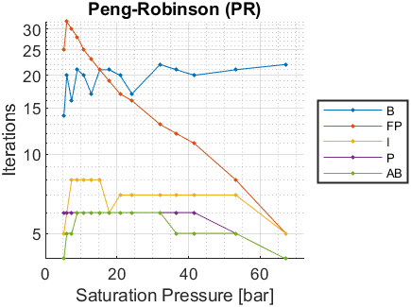
Psat [bar] | Tsat-B [K] | Iterations-B | Tsat-FP [K] | Iterations-FP | Tsat-I [K] | Iterations-I | Tsat-P [K] | Iterations-P | Tsat-AB [K] | Iterations-AB
5.18 | 216.7157 | 14 | 216.7156 | 25 | 216.7157 | 5 | 216.7157 | 6 | 216.7157 | 4
5.996 | 220.1821 | 20 | 220.1821 | 32 | 220.1821 | 6 | 220.1821 | 6 | 220.1821 | 5
7.357 | 225.2347 | 16 | 225.2347 | 30 | 225.2347 | 8 | 225.2347 | 6 | 225.2347 | 5
8.935 | 230.2696 | 21 | 230.2696 | 28 | 230.2697 | 8 | 230.2696 | 6 | 230.2697 | 6
10.75 | 235.287 | 20 | 235.287 | 25 | 235.287 | 8 | 235.287 | 6 | 235.287 | 6
12.83 | 240.3044 | 17 | 240.3044 | 23 | 240.3044 | 8 | 240.3044 | 6 | 240.3044 | 6
15.19 | 245.3048 | 21 | 245.3048 | 21 | 245.3048 | 8 | 245.3048 | 6 | 245.3048 | 6
17.86 | 250.3032 | 21 | 250.3032 | 19 | 250.3032 | 6 | 250.3032 | 6 | 250.3032 | 6
20.85 | 255.2769 | 20 | 255.2768 | 17 | 255.2768 | 7 | 255.2768 | 6 | 255.2768 | 6
24.19 | 260.2388 | 17 | 260.2388 | 16 | 260.2388 | 7 | 260.2388 | 6 | 260.2388 | 6
32.03 | 270.1456 | 22 | 270.1456 | 13 | 270.1456 | 7 | 270.1456 | 6 | 270.1456 | 6
36.59 | 275.0977 | 21 | 275.0977 | 12 | 275.0977 | 7 | 275.0977 | 6 | 275.0977 | 5
41.6 | 280.0357 | 20 | 280.0357 | 11 | 280.0357 | 7 | 280.0357 | 6 | 280.0357 | 5
53.15 | 289.9262 | 21 | 289.9262 | 8 | 289.9262 | 7 | 289.9262 | 5 | 289.9262 | 5
67.1 | 299.9225 | 22 | 299.9225 | 5 | 299.9225 | 5 | 299.9225 | 4 | 299.9225 | 4

